Hoja1

NIT. 900,645,501-1
TEL 467 4072
Salida de Bodega. #B201029-0
Supervisor: Anthony Gonzalez.
Responsable: Gonzalo Martinez.
Fecha: Jue. 29/Octubre/2020
No. | IMAGEN | DESCRIPCION | ESTADO | # | VALOR | ANOTACIONES
1 |  | Caja de luces | Perfecto | 1 | - | -
2 | 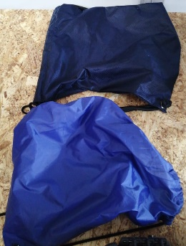 | Tulas | Perfecto | 1 | - | -

